Úvod
 |  | Kolejne >

 | Konfigurator zaślepek


Wersja 1.00

Config
 |  |  |  |  | Wstęp

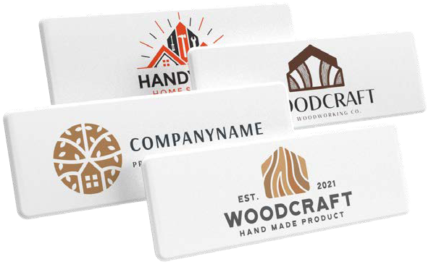
 | Marka zaślepki
 | Zaślepka na
 | Kod i nazwa zaślepki |  |  | #N/A
#N/A | Uwaga – zamawiana zaślepka nie jest symetryczna, należy dołączyć rysunek.
 | Ilość (min. 50 szt.) |  | szt.
 | Liczba kolorów logo (1–4)
 | Powtórny nadruk?

 | Całkowita cena zaślepek z nadrukiem | #VALUE! | zl.
 | Cena za jedna zaślepkę z nadrukiem | #VALUE! | zl.

 | Podane ceny są bez VAT!

 | Powyższa cena jest ostateczna, nie można zastosować żadnych rabatów.

 | Do zamówienia należy dołączyć plik z logo w formacie wektorowym oraz kolory według wzornika Pantone.

 | Wypełnione zamówienie wyślij na adres: zamowienia@demos-trade.com

 |  |  |  |  | < Powrót

